상품제안서
MD-맞춤형 캐릭터USB메모리 32G | 상품코드: F24945

 |  |  |  |  |  |  | 02-412-0044 | www.easy1.co.kr
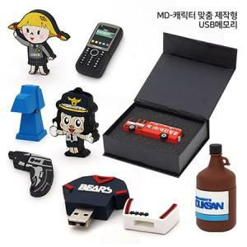

【상세/제작정보】

【인쇄/포장옵션】 | 풀칼라 / 포장지포장

【공급단가】 | 수량 | 200~ | 500~ | 1,000~ | 3,000~ | 5,000~
*VAT별도 | 단가 | 12,800원 | 12,500원 | 12,300원 | 12,000원 | 11,800원

【상품 URL】 | http://www.easy1.co.kr/src/goods_detail.php?gdno=24945

